CA_Ente_Público
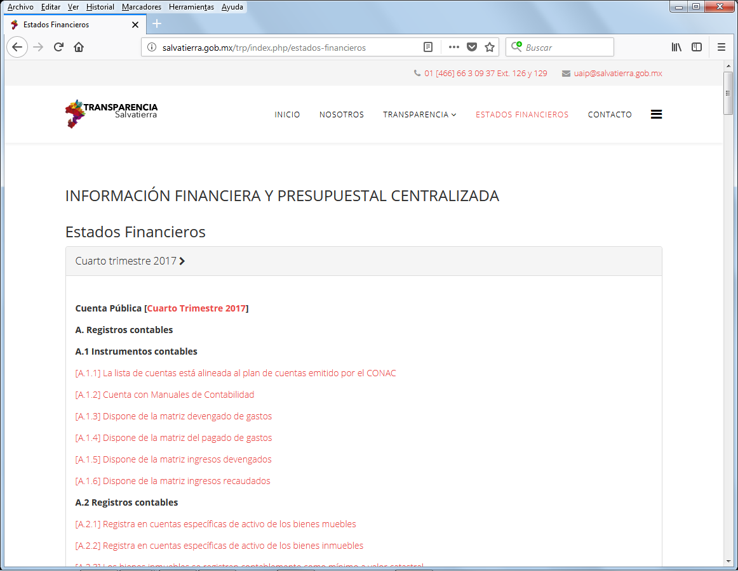
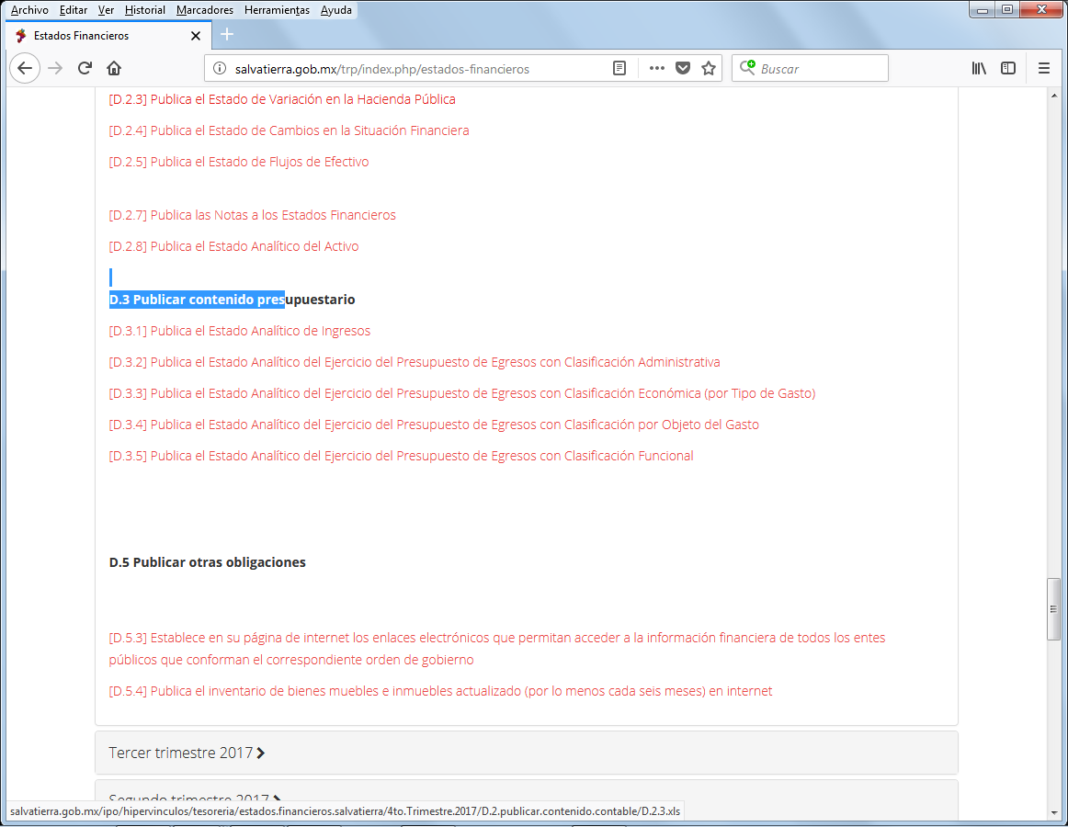

MUNICIPIO DE SALVATIERRA, GTO. ESTADO ANALÍTICO DEL EJERCICIO DEL PRESUPUESTO DE EGRESOS CLASIFICACIÓN ADMINISTRATIVA AL 31 DE DICIEMBRE DEL 2017
CA-UR | CONCEPTO | APROBADO | AMPLIACIONES / REDUCCIONES | MODIFICADO | DEVENGADO | PAGADO | SUBEJERCICIO
900001 | PRESUPUESTO DE EGRESOS | 235,990,438.85 | 0.00 | 235,990,438.85 | 0.00 | 0.00 | 235,990,438.85
101 |  | 3619710.11 | 0 | 3619710.11 | 0 | 0 | 3619710.11
102 |  | 1040922.07 | 0 | 1040922.07 | 0 | 0 | 1040922.07
103 |  | 8681883.95 | 0 | 8681883.95 | 0 | 0 | 8681883.95
201 |  | 2910054.06 | 0 | 2910054.06 | 0 | 0 | 2910054.06
202 |  | 2133890.65 | 0 | 2133890.65 | 0 | 0 | 2133890.65
203 |  | 693200.4 | 0 | 693200.4 | 0 | 0 | 693200.4
204 |  | 502799.37 | 0 | 502799.37 | 0 | 0 | 502799.37
205 |  | 824009.83 | 0 | 824009.83 | 0 | 0 | 824009.83
301 |  | 4727446.42 | 0 | 4727446.42 | 0 | 0 | 4727446.42
302 |  | 2288424.92 | 0 | 2288424.92 | 0 | 0 | 2288424.92
303 |  | 260004.05 | 0 | 260004.05 | 0 | 0 | 260004.05
304 |  | 626819.28 | 0 | 626819.28 | 0 | 0 | 626819.28
401 |  | 26063691.32 | 0 | 26063691.32 | 0 | 0 | 26063691.32
402 |  | 3003746.61 | 0 | 3003746.61 | 0 | 0 | 3003746.61
403 |  | 606831.26 | 0 | 606831.26 | 0 | 0 | 606831.26
501 |  | 1800335.53 | 0 | 1800335.53 | 0 | 0 | 1800335.53
601 |  | 41762890.92 | 0 | 41762890.92 | 0 | 0 | 41762890.92
701 |  | 4722728.78 | 0 | 4722728.78 | 0 | 0 | 4722728.78
702 |  | 11227504.23 | 0 | 11227504.23 | 0 | 0 | 11227504.23
703 |  | 14477304.78 | 0 | 14477304.78 | 0 | 0 | 14477304.78
704 |  | 1428910.08 | 0 | 1428910.08 | 0 | 0 | 1428910.08
705 |  | 1426486.71 | 0 | 1426486.71 | 0 | 0 | 1426486.71
706 |  | 2036838.47 | 0 | 2036838.47 | 0 | 0 | 2036838.47
707 |  | 1805431.86 | 0 | 1805431.86 | 0 | 0 | 1805431.86
708 |  | 812703.13 | 0 | 812703.13 | 0 | 0 | 812703.13
801 |  | 10857369.81 | 0 | 10857369.81 | 0 | 0 | 10857369.81
802 |  | 6649318.16 | 0 | 6649318.16 | 0 | 0 | 6649318.16
803 |  | 894982.98 | 0 | 894982.98 | 0 | 0 | 894982.98
804 |  | 4519816.12 | 0 | 4519816.12 | 0 | 0 | 4519816.12
901 |  | 940181.88 | 0 | 940181.88 | 0 | 0 | 940181.88
1001 |  | 38335315.18 | 0 | 38335315.18 | 0 | 0 | 38335315.18
1002 |  | 467033.45 | 0 | 467033.45 | 0 | 0 | 467033.45
1003 |  | 1465868.23 | 0 | 1465868.23 | 0 | 0 | 1465868.23
1101 |  | 2500442.66 | 0 | 2500442.66 | 0 | 0 | 2500442.66
1102 |  | 2143546.65 | 0 | 2143546.65 | 0 | 0 | 2143546.65
1201 |  | 1961796.28 | 0 | 1961796.28 | 0 | 0 | 1961796.28
1202 |  | 726929.14 | 0 | 726929.14 | 0 | 0 | 726929.14
1301 |  | 2170268.3 | 0 | 2170268.3 | 0 | 0 | 2170268.3
1302 |  | 2859504.08 | 0 | 2859504.08 | 0 | 0 | 2859504.08
1401 |  | 18971764.49 | 0 | 18971764.49 | 0 | 0 | 18971764.49
1501 |  | 1041732.65 | 0 | 1041732.65 | 0 | 0 | 1041732.65

